Đường đi giá thành TT
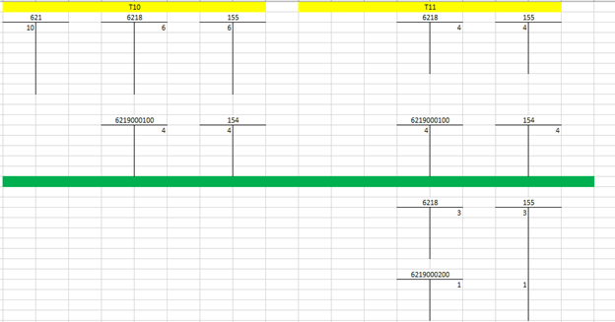
 |  |  |  |  |  |  | Slg | Đơn giá (AT) | Đơn giá
1 | TP/BTP - ABC có giá Standard Cost = 12đ/1 cái |  |  |  |  | BOM + Routing | 1 | Lab01 | 7 |  | 7
2 | Lệnh SX (Production Order) |  |  |  |  |  | 2 | DEP01 | 6 |  | 6

 |  |  |  |  |  | PrO_01 (ABC)
 |  |  | 152 (Kho NVL) |  |  | 621 (BOM) & 943 (TK trung gian Routing) |  |  | 6218 (TK trung gian nhập kho) |  |  | 155 (TP/BTP) |  | 632

 |  |  |  | 10đ | -(Xuất kho vô LSX) -(Credit 152; Debit 621) | 10đ
 |  |  |  |  | (1)

 |  |  |  |  | -(Confirm số giờ trong LSX) -Dùng TK trung gian 943 ghi nhận (số giờ thực tế confirm * đơn giá kế hoạch Activity type) | 5đ
 |  |  |  |  | (2) |  |  |  |  |  | -Nhập kho thành phẩm giá Standard Cost
 |  |  |  |  | Tổng: | 15đ |  |  |  | 12đ | (4) | 12đ | 12 | 12

331/335/214/242… |  |  | 622-627 (Cost Center)
 |  |  |  |  | -Chạy câp nhật đơn giá Activi type thực tế
 | 8đ | (3) | 8đ |  | (5) | 3đ
 |  |  |  |  |  | Tổng: 18đ

 | Kiểm tra LSX đã tập hợp đủ chi phí chưa? Và đã nhập về Kho đủ chưa?

3 | Chạy tính WIP cho LSX (Trường hợp LSX chưa Technical Completed (TECO)
 |  |  |  |  |  |  |  |  | 6219000100 (WIP) |  |  | 154 (TP/BTP)

 |  |  |  |  |  |  |  |  |  | 6đ | Kết chuyển WIP (Settlement) | 6đ
 |  |  |  |  |  |  |  |  |  |  | (6)

 |  |  |  |  |  |  |  |  | Bảng cân đối đã cân chưa?

4 | Chạy tính VARIANCE cho LSX (Trường hợp LSX đã Technical Completed (TECO)

 |  |  |  |  |  |  |  |  | 6218 (TK trung gian nhập kho) |  |  | 6219000200 (VAR)

 |  |  |  |  |  |  |  |  |  | 6đ |  | 6đ

 |  |  |  |  |  |  |  |  | Bảng cân đối đã cân chưa?

5 | Chạy kết chuyển VARIANCE ở bước (4) vào sản phẩm tồn kho và giá vốn hàng bán |  |  |  |  |  |  |  |  |  | T1 |  |  | T2

 |  |  |  |  |  |  |  |  | 6219000220 (VAR-Single Level) |  |  | 155 (TP/BTP) |  | 6219000220 (VAR-Single Level)

 |  |  |  |  |  |  |  |  |  | 6đ |  | 4đ

 |  |  |  |  |  |  |  |  |  |  |  |  | 4đ | 4đ

 |  |  |  |  |  |  |  |  |  |  |  | 632 (TP/BTP)

 |  |  |  |  |  |  |  |  |  |  |  | 2đ

 |  |  |  |  |  |  |  |  | 6219000210 (VAR-Mul Level)

 |  |  |  |  |  |  |  |  |  | 2đ

 |  |  |  |  |  |  |  |  |  | single | Multi | Var
 |  |  |  |  |  |  | 3 | A | VAR | 6 | 3 | 9

 |  |  |  |  |  | 1 | 4 | B | VAR | 4 | 1

WIP

